VENTE ELEC
Vente Electricité

NOMBRE CLIENTS ELEC

LIBELLE | 2013 | 2014 | 2015 | 2016 | 2017
Nbre clients BT (Non Eligible) | 1,100,355 | 1,148,906 | 1,188,428 | 1,223,962 | 1,266,066
Nbre clients MT Dont : | 6,011 | 6,167 | 6,326 | 6,486 | 6,656
Nbre clients MT Eligible | 119 | 128 | 141 | 152 | 169
Nbre client MT Non Eligible | 5,892 | 6,039 | 6,185 | 6,334 | 6,487
Nbre clients HT Dont : | 15 | 15 | 16 | 18 | 18
Nbre clients HT Eligible | 13 | 13 | 14 | 16 | 16
Nbre client HT Non Eligible | 2 | 2 | 2 | 2 | 2
Total clients Eligible | 132 | 141 | 155 | 168 | 185
Total clients Non Eligible | 1,106,249 | 1,154,947 | 1,194,615 | 1,230,298 | 1,272,555
Total clients | 1,106,381 | 1,155,088 | 1,194,770 | 1,230,466 | 1,272,740

VENTES ELEC

Vtes Elec BT (Non Eligible) | 3,431 | 3,681 | 3,969 | 4,260 | 4,558
Vtes Elec MT Dont : | 2,515 | 2,638 | 2,784 | 2,923 | 3,068
Vtes Elec MT Eligible | 1,034 | 1,137 | 1,255 | 1,374 | 1,495
Vtes Elec MT Non Eligible | 1,481 | 1,501 | 1,529 | 1,553 | 1,573
Vtes Elec HT Dont : | 561 | 590 | 620 | 651 | 684
Vtes Elec HT Eligible | 555 | 583 | 612 | 642 | 675
Vtes Elec HT Non Eligible | 6 | 7 | 8 | 8 | 9
Vtes Elec Eligible | 1,589 | 1,720 | 1,866 | 2,016 | 2,170
Vtes Elec Non Eligible | 4,918 | 5,189 | 5,506 | 5,821 | 6,140
Total ventes | 6,507 | 6,910 | 7,373 | 7,838 | 8,310

Prix vte BT | 3.958 | 3.958 | 3.958 | 3.958 | 3.958
Prix vte MT | 3.306 | 3.307 | 3.307 | 3.307 | 3.307
Prix vte HT | 2.190 | 2.190 | 2.190 | 2.190 | 2.190
Prix moyens |  | 3.554 | 3.554 | 3.554 | 3.554
CHIFFRE D'AFFAIRES ELEC

Vtes Elec BT (Non Eligible) | 3,431 | 13,083 | 14,107 | 15,140 | 16,199
Vtes Elec MT Dont : | 2,515 | 9,377 | 9,894 | 10,388 | 10,905
Vtes Elec MT Eligible | 1,034 | 4,042 | 4,459 | 4,883 | 5,315
Vtes Elec MT Non Eligible | 1,481 | 5,335 | 5,435 | 5,519 | 5,590
Vtes Elec HT Dont : | 561 | 2,096 | 2,202 | 2,313 | 2,430
Vtes Elec HT Eligible | 555 | 2,071 | 2,175 | 2,283 | 2,398
Vtes Elec HT Non Eligible | 6 | 25 | 28 | 29 | 33
Vtes Elec Eligible | 1,589 | 6,113 | 6,633 | 7,167 | 7,712
Vtes Elec Non Eligible | 4,918 | 18,443 | 19,569 | 20,688 | 21,822
Total ventes | 6,507 | 24,556 | 26,203 | 27,855 | 29,534

Libellé | 2,014 | 2,015 | 2,016 | 2,017
Prix de vente initial Elec | 3.554 | 3.554 | 3.554 | 3.554
Majoration 1% | 3.590 | 3.625 | 3.662 | 3.698
Vente physique Elec | 6,910 | 7,373 | 7,838 | 8,310
CA avec augmentation de 1% | 24,802 | 26,729 | 28,699 | 30,733
CA Elec avant majoration | 24,556 | 26,203 | 27,855 | 29,534
Ecart (plus value) | 246 | 527 | 844 | 1,199

PLAN STRATEGIQUE VALIDE PAR LE CA

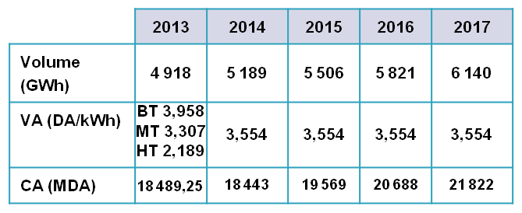
CONCESSION

OK

ELIGIBLE

OK

 | 2014 | 2015 | 2016 | 2017
ACHAT MT/BT | 7,708 | 8,039 | 8,526 | 9,025
PERTE | 1,388 | 1,286 | 1,343 | 1,399
TAUX PERTE | 18.01% | 15.99% | 15.75% | 15.50%

OK | 1,388 | 1,286 | 1,343 | 1,399
 | 18.01% | 16.00% | 15.75% | 15.50%

VENTE GAZ
Vente GAZ

NOMBRE CLIENTS GAZ
 | Budget
LIBELLE | 2012 | 2013 | 2014 | 2015 | 2016 | 2017
Nbre clients BP (Non Eligible) | 545,888 | 574,888 | 604,966 | 639,490 | 672,948 | 710,401
Nbre clients MP Dont : | 887 | 943 | 996 | 1,051 | 1,094 | 1,138
Nbre clients MP Eligible | 0 | 0 | 0 | 0 | 0 | 0
Nbre client MP Non Eligible | 887 | 943 | 996 | 1,051 | 1,094 | 1,138
Nbre clients HP Dont : | 36 | 39 | 41 | 42 | 44 | 46
Nbre clients HP Eligible | 2 | 2 | 3 | 3 | 4 | 4
Nbre client HP Non Eligible | 34 | 37 | 38 | 39 | 40 | 42
Total clients Eligible | 2 | 2 | 3 | 3 | 4 | 4
Total clients Non Eligible | 546,809 | 575,868 | 606,000 | 640,581 | 674,083 | 711,581
Total clients | 546,811 | 575,870 | 606,003 | 640,584 | 674,087 | 711,585
VENTES GAZ

Vtes GAZ BP (Non Eligible) | 7,086 | 7,195 | 7,353 | 7,511 | 7,671 | 7,855
Vtes GAZ MP Dont : | 1,726 | 1,893 | 2,080 | 2,279 | 2,446 | 2,711
Vtes GAZ MP Eligible | 0 | 0 | 0 | 0 | 0 | 0
Vtes GAZ MP Non Eligible | 1,726 | 1,893 | 2,080 | 2,279 | 2,486 | 2,711
Vtes GAZ HP Dont : | 1,519 | 1,588 | 1,714 | 1,833 | 1,953 | 2,082
Vtes GAZ HP Eligible | 527 | 544 | 601 | 659 | 721 | 789
Vtes GAZ HP Non Eligible | 992 | 1,044 | 1,113 | 1,174 | 1,232 | 1293
Vtes GAZ Eligible | 527 | 544 | 601 | 659 | 721 | 789
Vtes GAZ Non Eligible | 9,804 | 10,131 | 10,546 | 10,964 | 11,389 | 11,858
Total ventes | 10,331 | 10,675 | 11,147 | 11,623 | 12,110 | 12,648
 |  | 10,585
Prix moyens |  |  | 0.298 | 0.298 | 0.298 | 0.298
CHIFFRE D'AFFAIRES GAZ

Vtes GAZ BP (Non Eligible) | 7,086 | 7,195 | 2,191 | 2,238 | 2,286 | 2,341
Vtes GAZ MP Dont : | 1,726 | 1,893 | 620 | 679 | 729 | 808
Vtes GAZ MP Eligible | 0 | 0 | 0 | 0 | 0 | 0
Vtes GAZ MP Non Eligible | 1,726 | 1,893 | 620 | 679 | 741 | 808
Vtes GAZ HP Dont : | 1,519 | 1,588 | 511 | 546 | 582 | 621
Vtes GAZ HP Eligible | 527 | 544 | 179 | 196 | 215 | 235
Vtes GAZ HP Non Eligible | 992 | 1,044 | 332 | 350 | 367 | 385
Vtes GAZ Eligible | 527 | 544 | 179 | 196 | 215 | 235
Vtes GAZ Non Eligible | 9,804 | 10,131 | 3,143 | 3,267 | 3,394 | 3,534
Total ventes | 10,331 | 10,675 | 3,322 | 3,464 | 3,609 | 3,769

 |  | 3181.2096 | 10041
 |  | 3154.33
Libellé | 2,014 | 2,015 | 2,016 | 2,017
Prix de vente initial Gaz | 0.298 | 0.298 | 0.298 | 0.298
Majoration 1% | 0.301 | 0.304 | 0.307 | 0.310
Vente physique Gaz | 11,147 | 11,623 | 12,110 | 12,648
CA Gaz avec augmentation de 1% | 3,355 | 3,533 | 3,718 | 3,922
CA Gaz avant majoration | 3,322 | 3,464 | 3,609 | 3,769
Ecart (plus value) | 33 | 70 | 109 | 153

Libellé | 2012 | 2013 | 2,014 | 2,015 | 2,016 | 2,017
Prix de vente initial Gaz | BP 0,32 | 0.298 | 0.298 | 0.298 | 0.298 | 0.298
 | MP 0,33
 | HP 0,164
Vente physique Gaz | 10330 | 10585 | 11147 | 11623 | 12110 | 12648
CA avec augmentation de 1% | 0 | 0 | 0.301
CA Elec avant majoration | 3086 | 3158 | 3,322 | 3,464 | 3,609 | 3,769
Ecart (plus value)
Ecart (plus value) |  |  | 33 | 70 | 109 | 153

PLAN STRATEGIQUE VALIDE PAR LE CA
CONCESSION

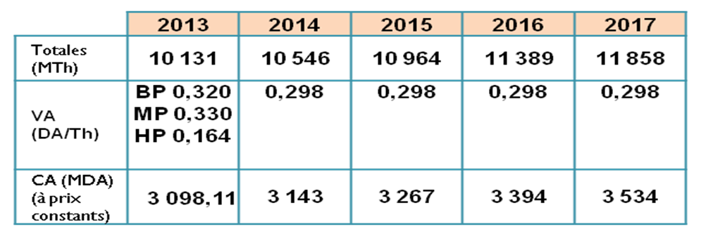

 |  |  |  | VTE NON ELIG 2013 |  |  | MONT
 |  |  |  | 7194 | BP | 0.32 | 2302
 |  |  |  | 1803 | MP | 0.33 | 595
 |  |  |  | 1044 | HP | 0.164 | 171
OK |  |  |  | 10041 |  |  | 3068
ELIGIBLE |  |  |  | VTE ELIG 2013
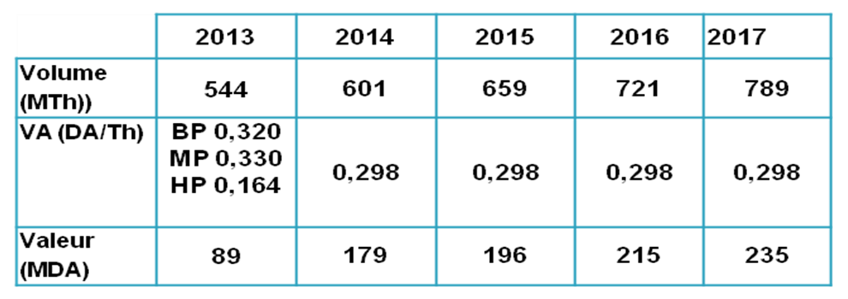
 |  |  |  | 544 | HP | 0.164 | 89
 |  |  |  | TOTAL VTE
 |  |  |  | 10585 |  |  | 3158

 |  |  |  | VTE NON ELIG 2012 |  |  | MONT
 |  |  |  | 7086 | BP | 0.32 | 2268
 |  |  |  | 1726 | MP | 0.33 | 570 | 3001
 |  |  |  | 992 | HP | 0.164 | 163 | 3086
 |  |  |  | 9804 |  |  | 3000 | 249
 |  |  |  | VTE ELIG 2013
 |  |  |  | 527 | HP | 0.164 | 86
 |  |  |  | TOTAL VTE
OK |  |  |  | 10331 |  |  | 3086

 | 2014 | 2015 | 2016 | 2017
ACHAT MP/BP | 10,143 | 10,414 | 10,700 | 11,005
PERTE | 710 | 625 | 583 | 440
TAUX PERTE | 7.00% | 6.00% | 5.45% | 4.00%

ok | 710 | 625 | 584 | 440
 | 7.00% | 6.00% | 5.45% | 4.00%

